MAPA_LUGARES_MUNICIPAL
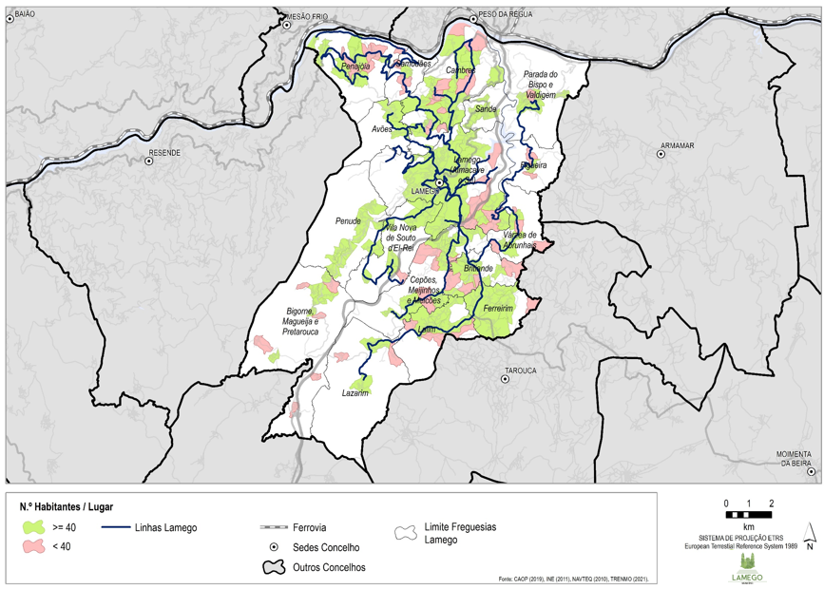

MAPA_LUGARES_URBANA
